使い方
「コツコツ漢字プリント」は、授業で習った漢字を復習し、 漢字を書く力を育てるプリントを作成するファイルです。

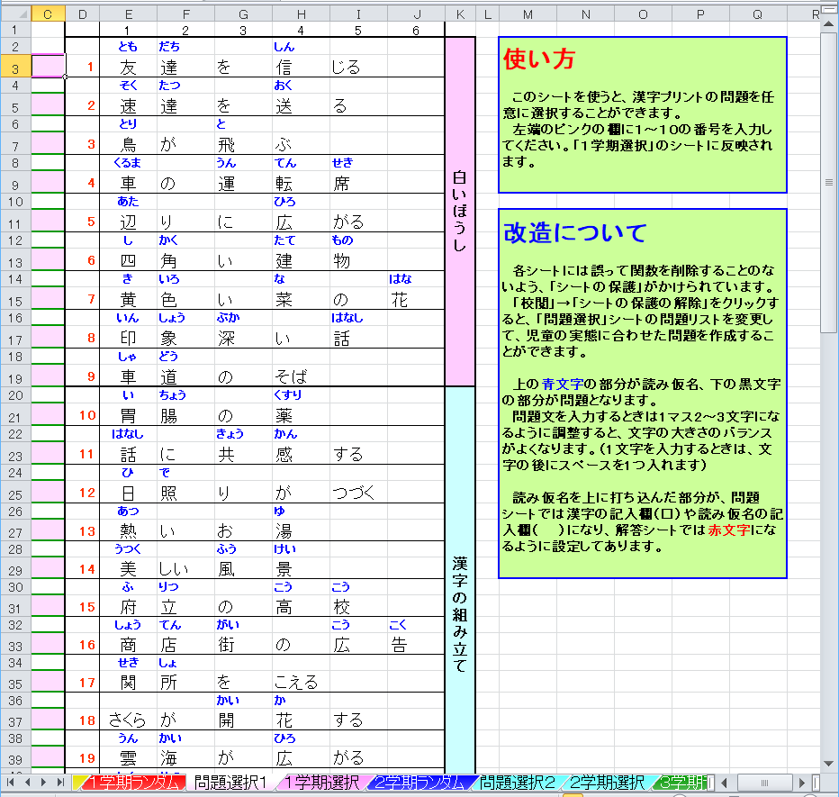
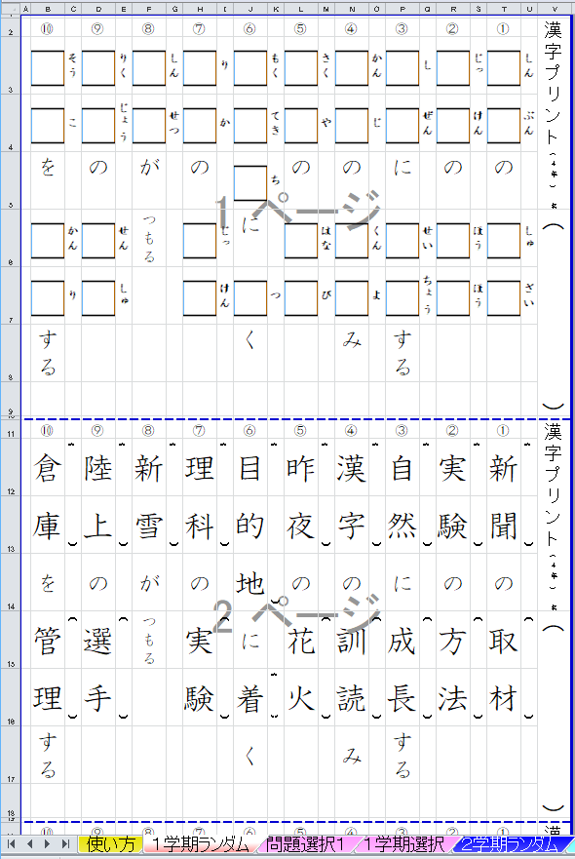

 | ①「○学期ランダム」のシートは、 F9キーを押す ことで問題がランダムに作成されます。１枚目が 漢字を記入する問題、２枚目が読み仮名を記入 する問題、３枚目が解答です。（用紙設定はA4です）

 | ②「問題選択○」「○学期選択」のシートは、「問題選択」 のシートの左端に番号を入力することで、任意の問題 を作成することができます。 学期途中で漢字をまだ習い終えていないときや、 苦手な問題を繰り返し練習したいときに便利です。

 | ・漢字の順番は光村図書の教科書に準じています。

 | ・読み仮名を記入する問題を追加しました。（2017．8）

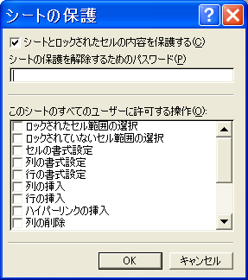
 | ③誤って関数を削除したりするのを防ぐため、 シートには保護をかけています。 パスワードは設定していませんので解除可能です。 「問題選択」のリストを改造して、オリジナルの問題 を作ることもできます。

